Spoorstraat 41 te Mill
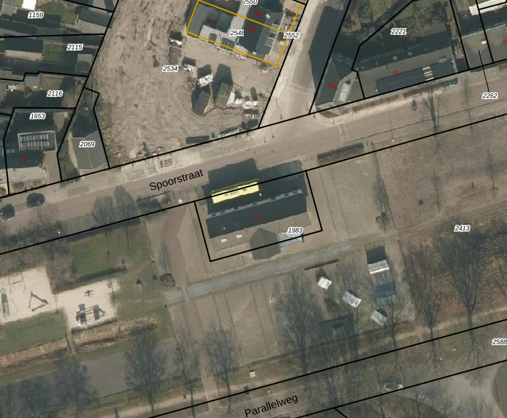

afbeelding 1: luchtfoto Spoorstraat 41 te Mill / bron: KadastraleKaart.com

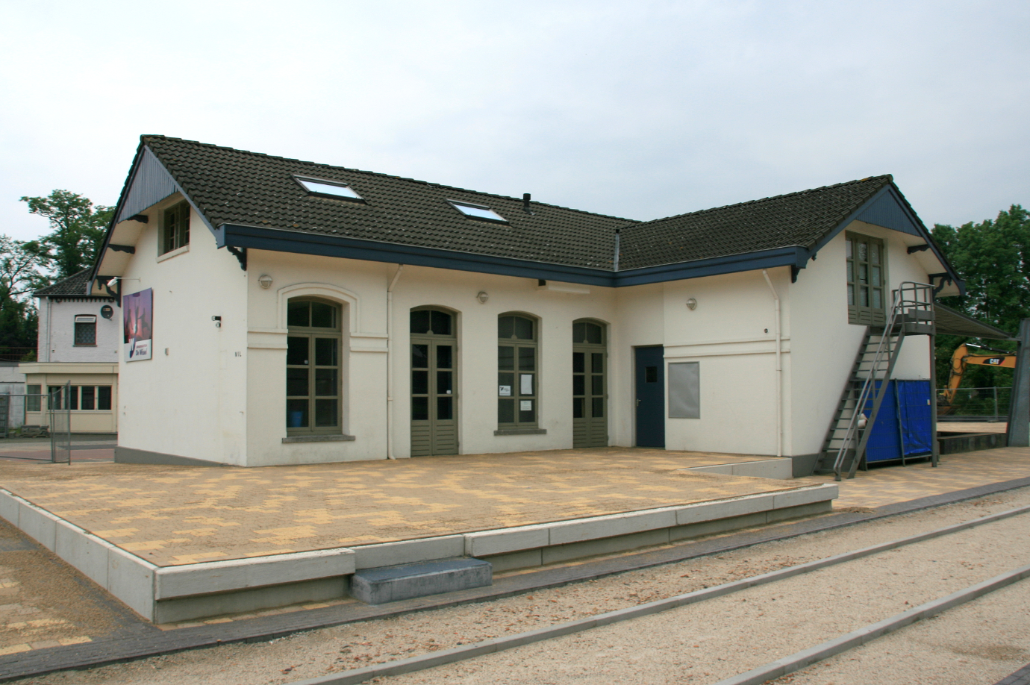

afbeelding 2: afbeelding achtergevel / bron: https://upload.wikimedia.org/wikipedia/commons/5/53/Mill_-_Spoorstraat_41_-_Station_Mill.JPG

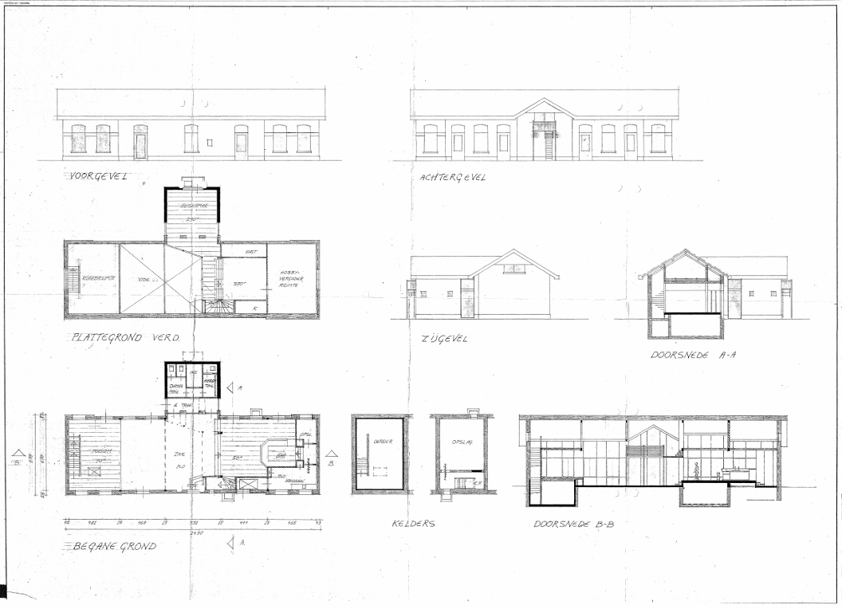

afbeelding 3: archieftekening Spoorstraat 41 te Mill (1986) / bron: BHIC (Identificatiekenmerk NL-HtBHIC_10000_2_P00002_D008808_R031089)

Kern Sint Anthonis
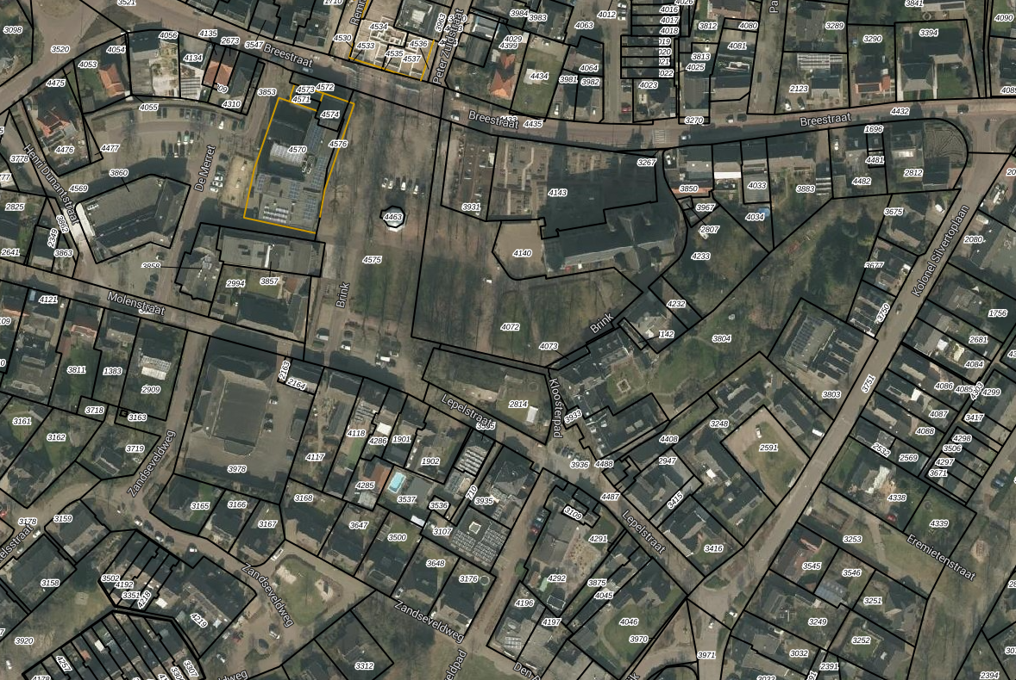

afbeelding 4: luchtfoto kern te Sint Anthonis met in rood de begrenzing van de gebiedsomschrijving aangegeven / bron: KadastraleKaart.com

